Create Centos 7 on EC2
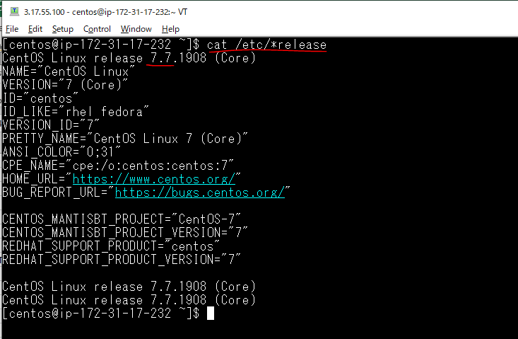
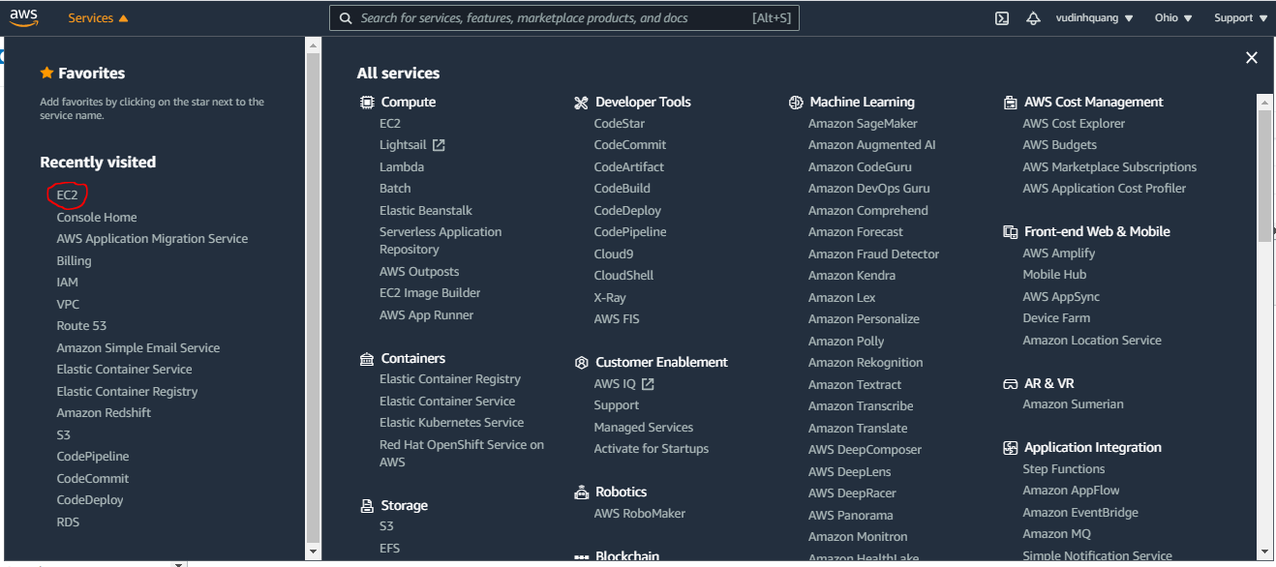

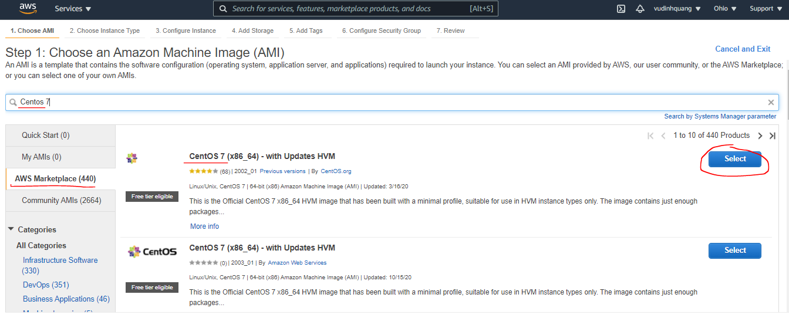

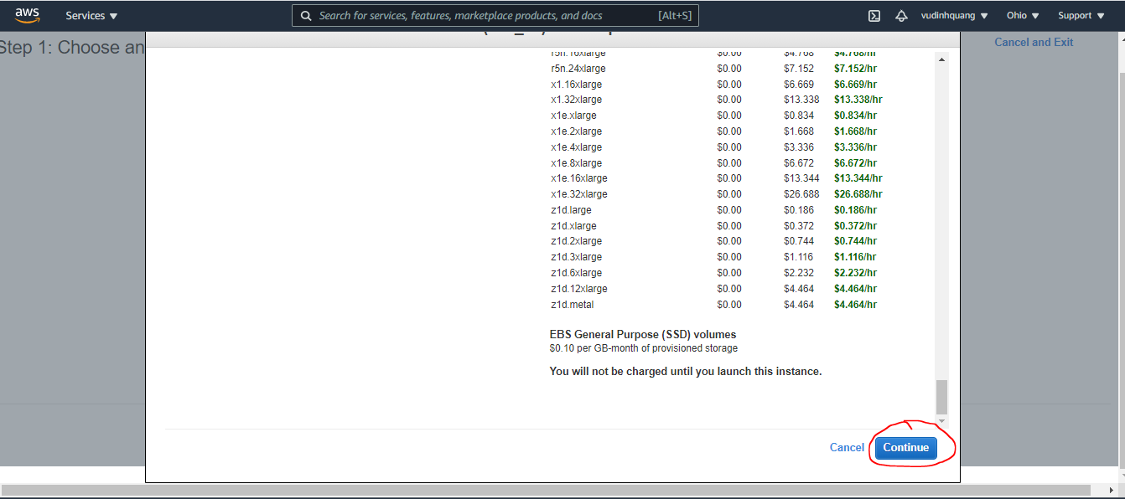

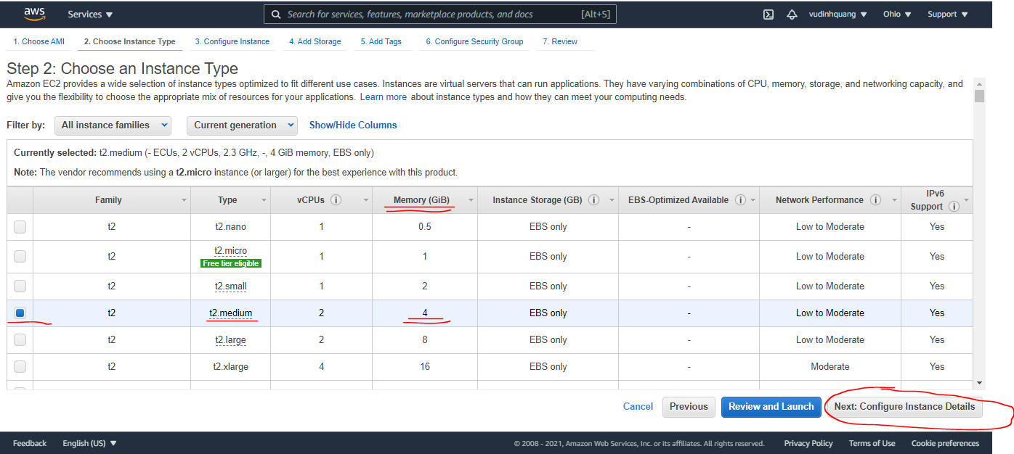

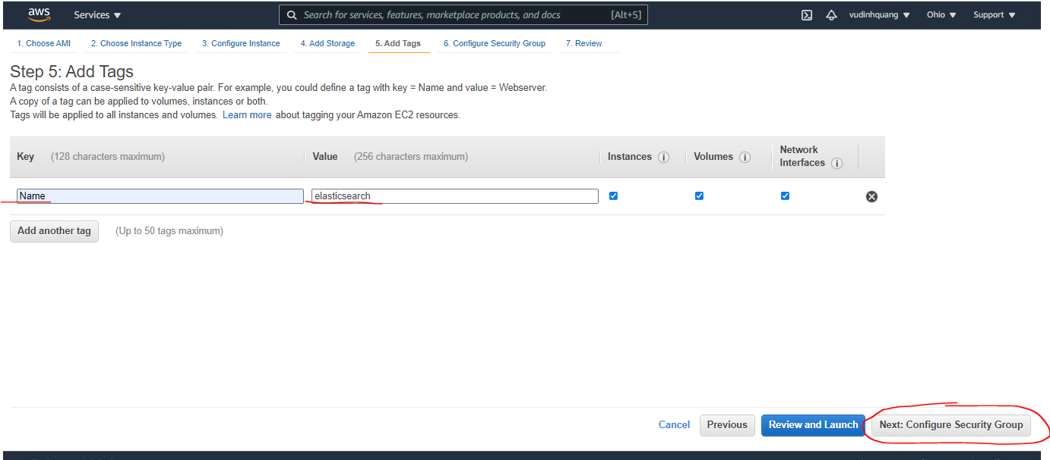

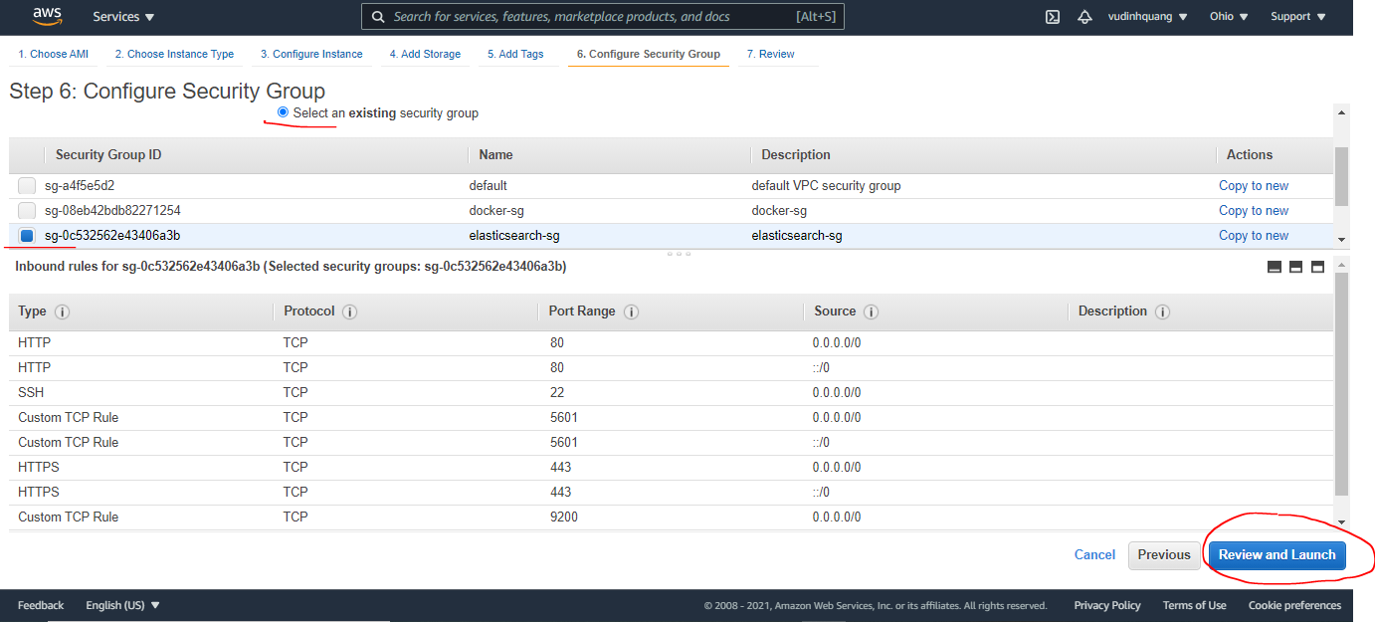

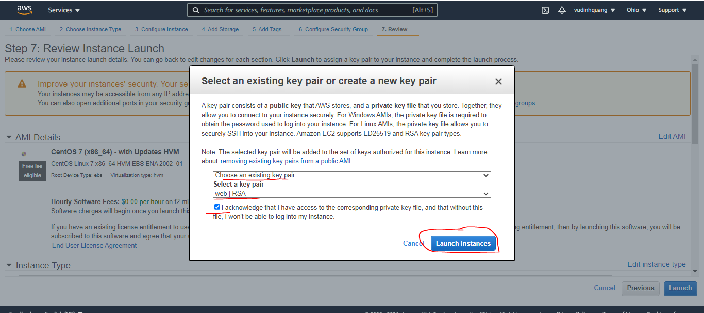

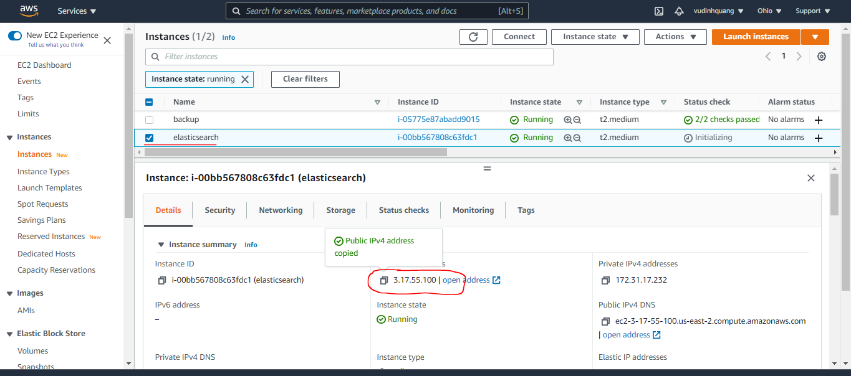

Thông tin server
 | cat /etc/*release

Install Java
Cập nhật cho server
 | yum update -y
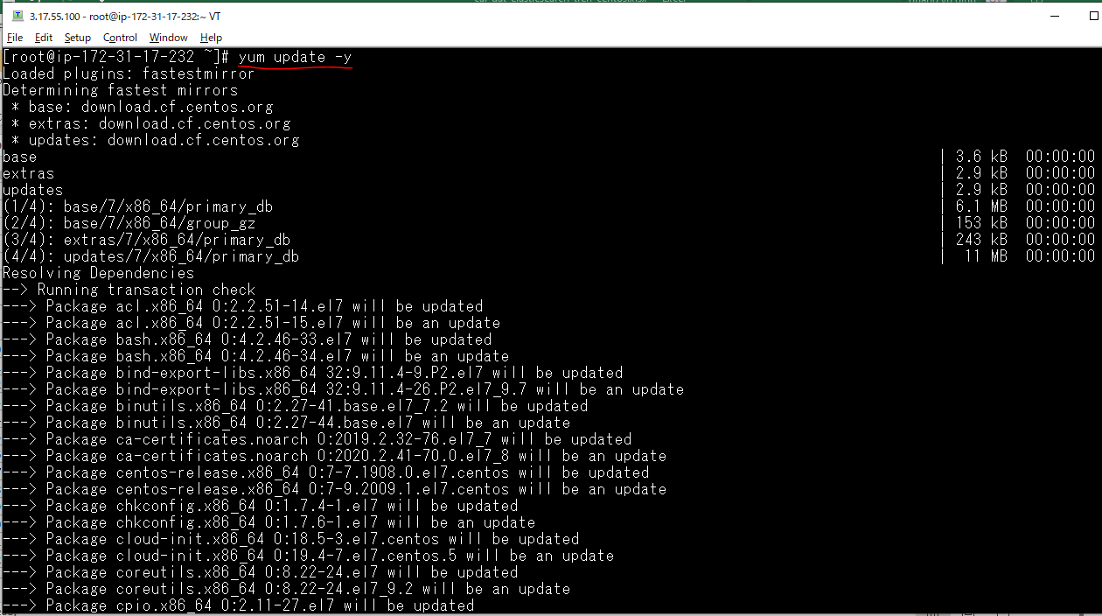

Kiểm tra server đã có Java chưa
 | java -version

Cài Java cho server
 | yum install java-1.8.0-openjdk-devel -y
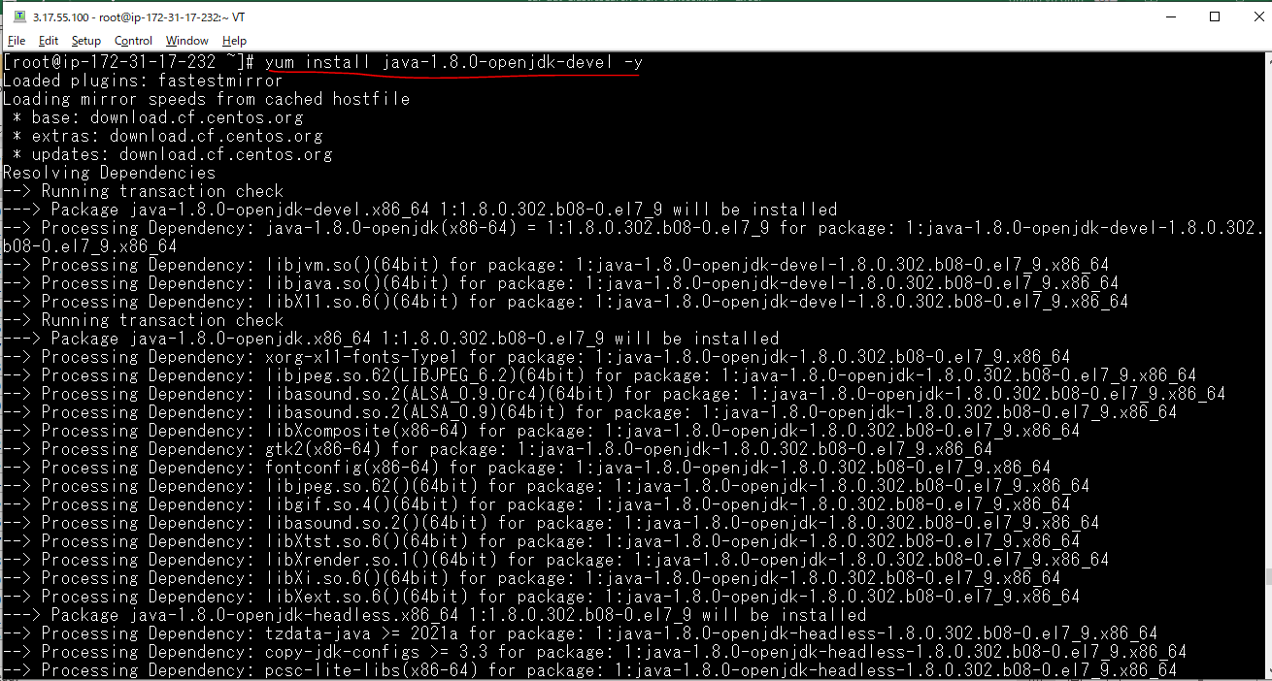

Kiểm tra Java đã được cài trên server
 | java -version

Install Elasticsearch
Run the command
 | rpm --import https://artifacts.elastic.co/GPG-KEY-elasticsearch

Thiết lập Repository
 | cd /etc/yum.repos.d/
 | vi elasticsearch.repo
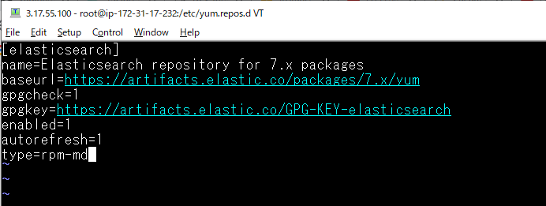

Cài đặt Elasticsearch
 | yum install elasticsearch -y
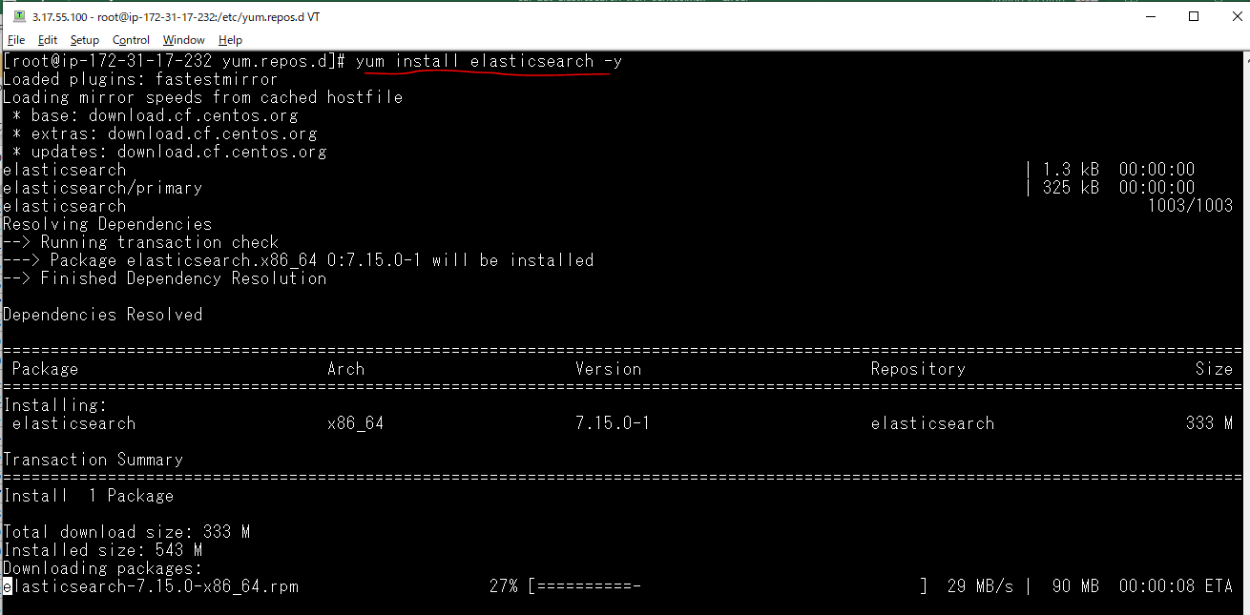

Cấu hình Elasticsearch trên CentOS Server
 | vi /etc/elasticsearch/elasticsearch.yml
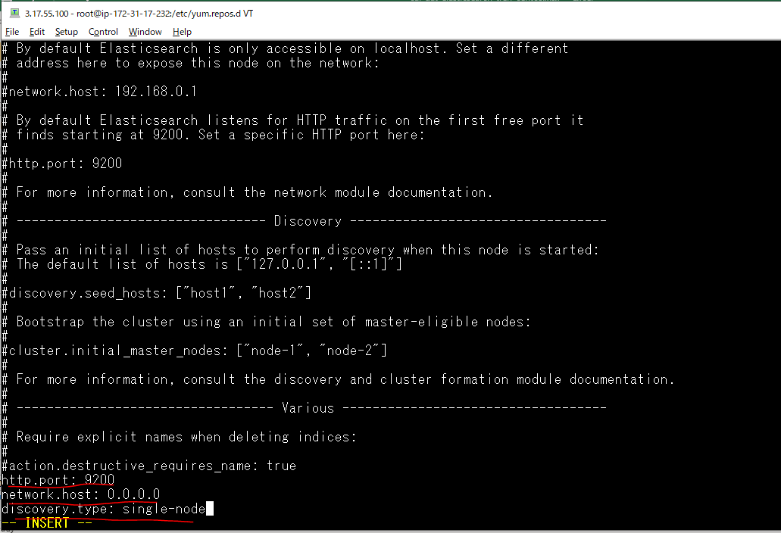

Restart elasticsearch
 | systemctl restart elasticsearch

Kiểm tra Elasticsearch
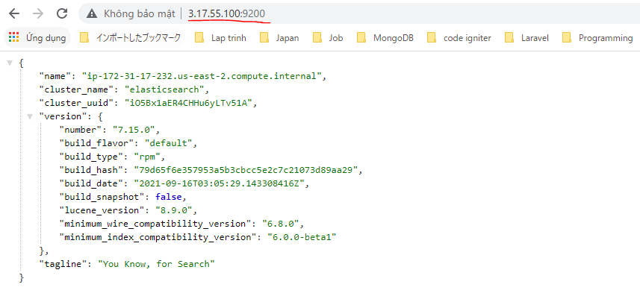
 | curl -X GET localhost:9200
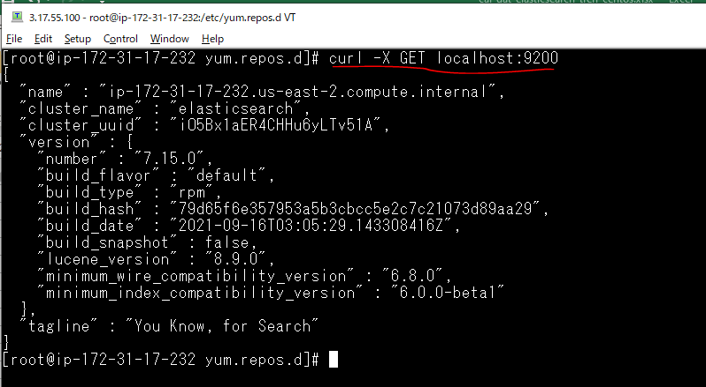

Check by cmd
 | curl -X GET http://3.17.55.100:9200
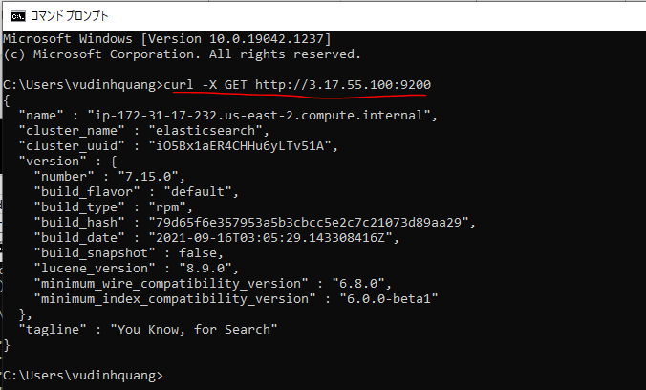

Browser

Install Kibana
Run command
 | rpm --import https://artifacts.elastic.co/GPG-KEY-elasticsearch

Thiết lập Repository
 | vi kibana.repo

Install
 | yum install kibana -y
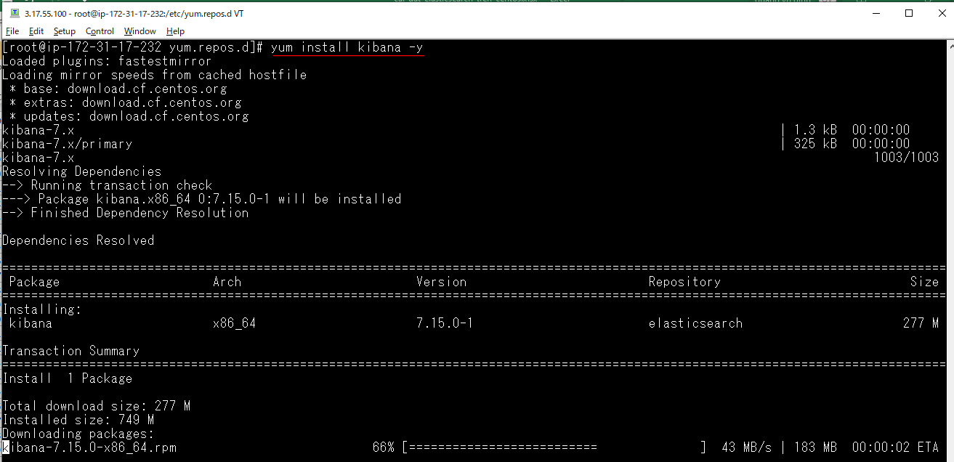

Cấu hình kibana
 | vi /etc/kibana/kibana.yml
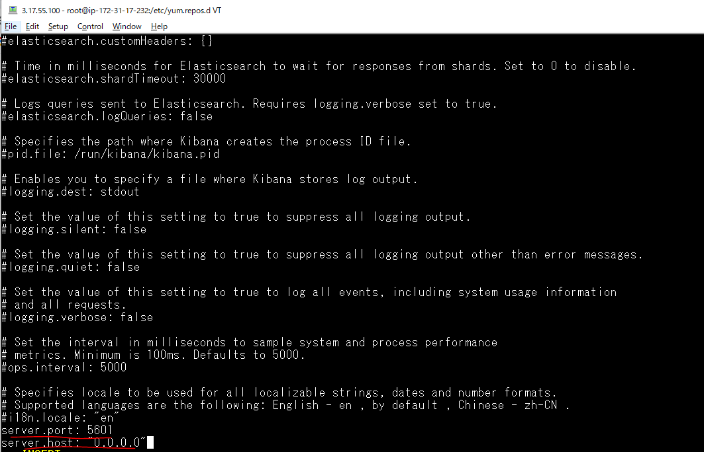

Start kibana
 | systemctl start kibana

Kiểm tra Kibana
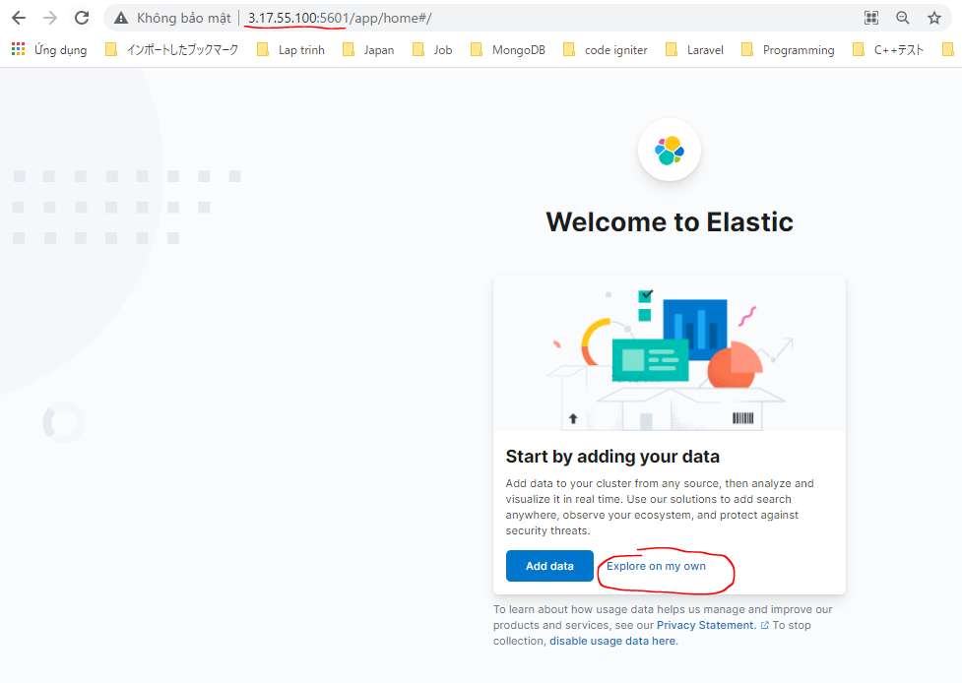
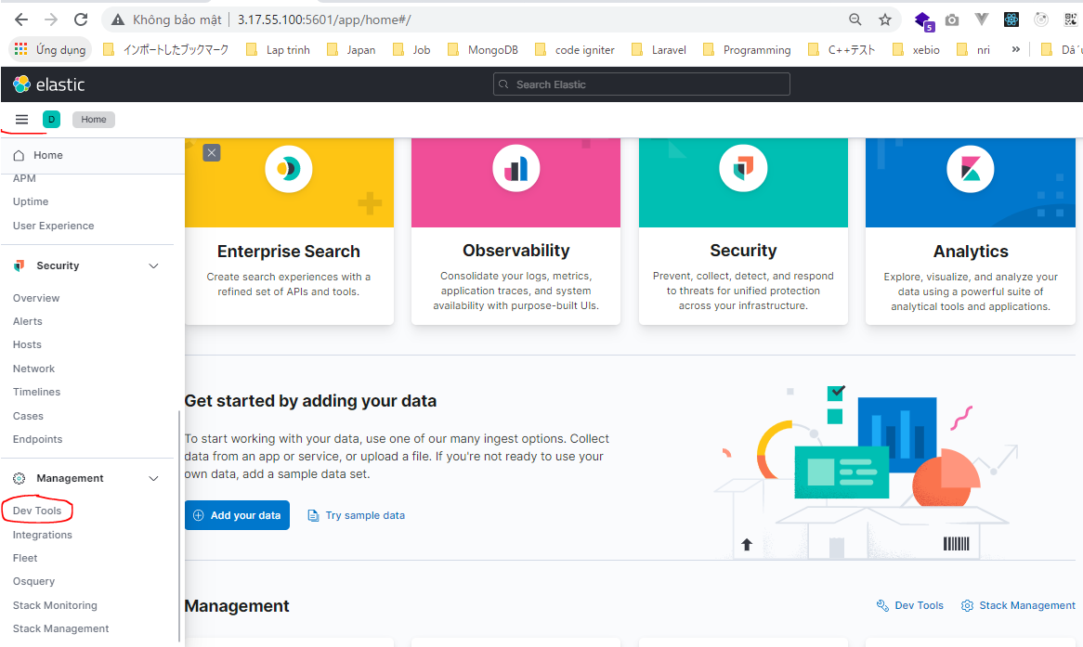
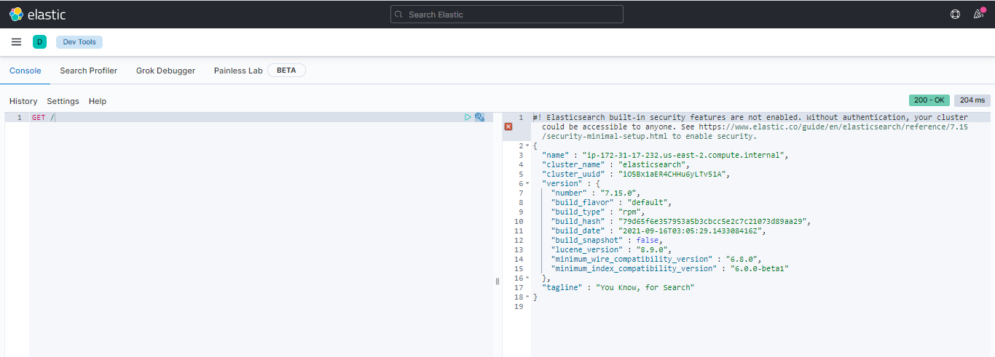
Check by browser http://3.17.55.100:5601/

